Sheet1
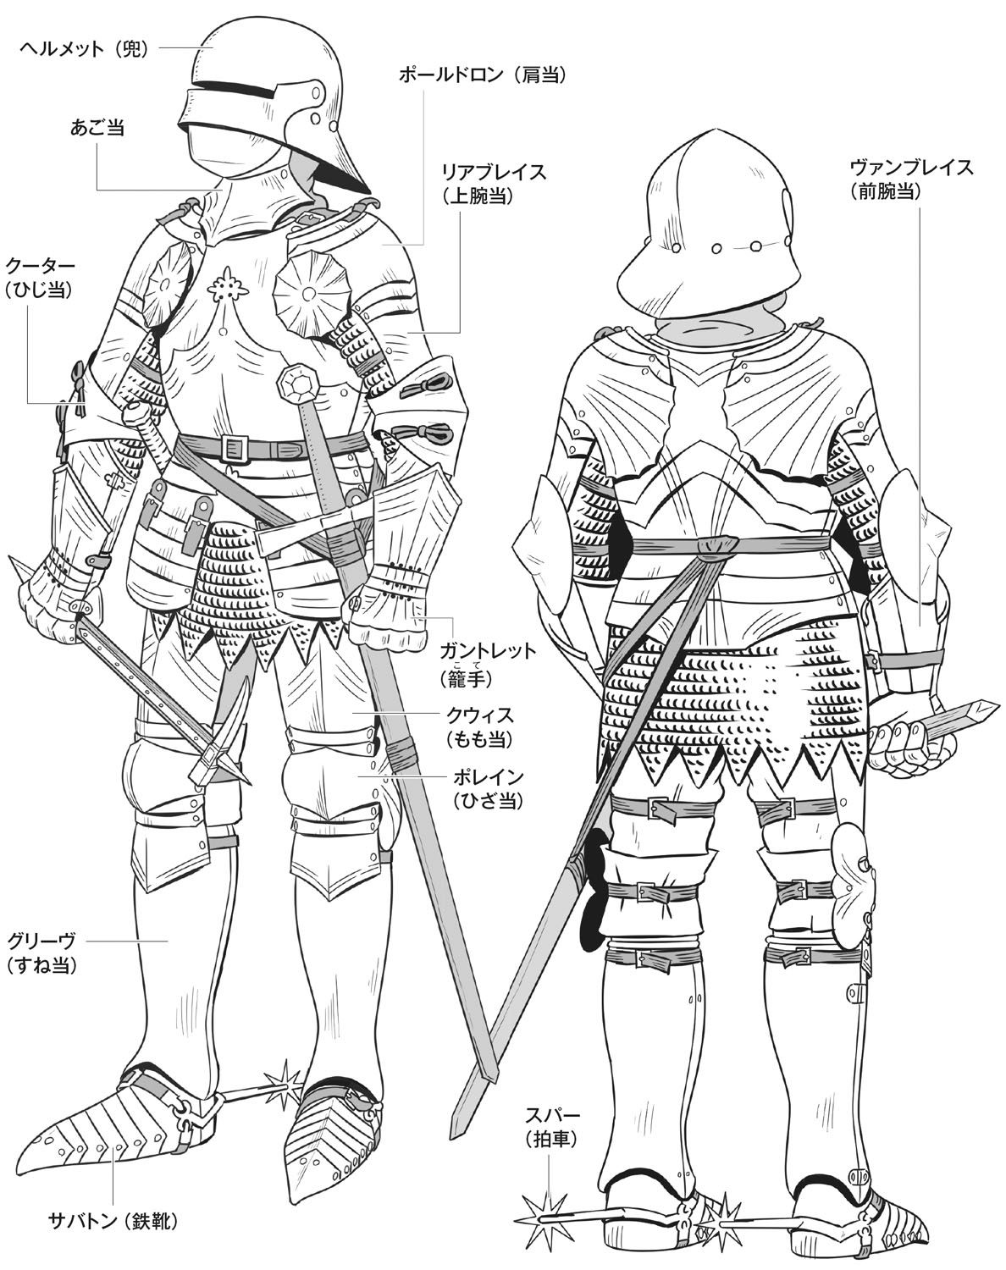
サンプル３
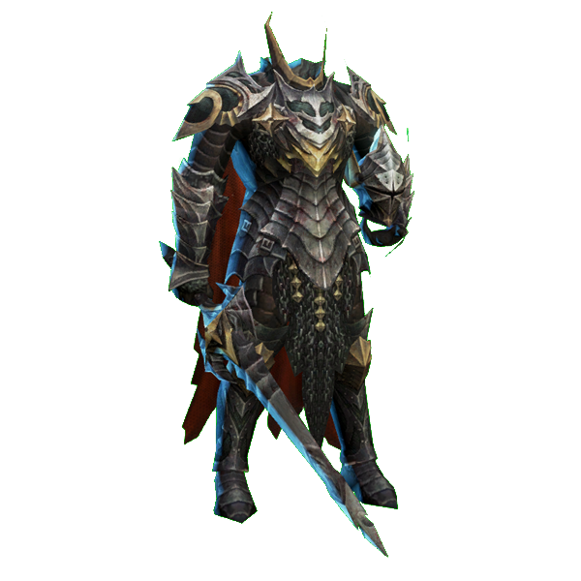
サンプル１
殺人鬼の三面図を制作する

サンプル１を参考し、鎧をデザインする
ただし、ヘルメットと武器が無し

胸部分の鎧だけ、サンプル２を参考し
胸が一枚鋼で、真ん中に宝石が付く
宝石の大きさはサンプル２より三倍大きくしてください
上半身の横幅は一般人より太くする

靴はサンプル３のように、拍車が付く

ポーズは警備員の設定図を参考に、
片手が上げているような姿勢で描く

配色は基本黒で、
サンプル４のように鎧に模様を追加する
色はサンプルと違って、赤色で描く

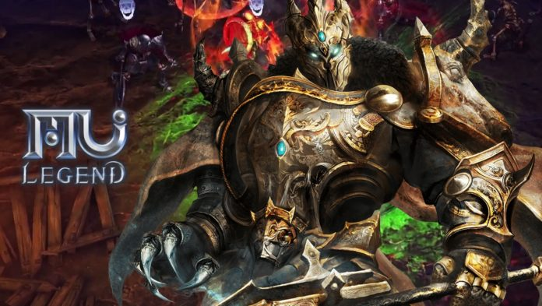
サンプル２
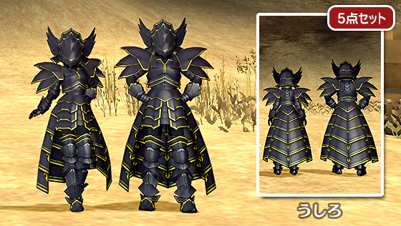
サンプル４

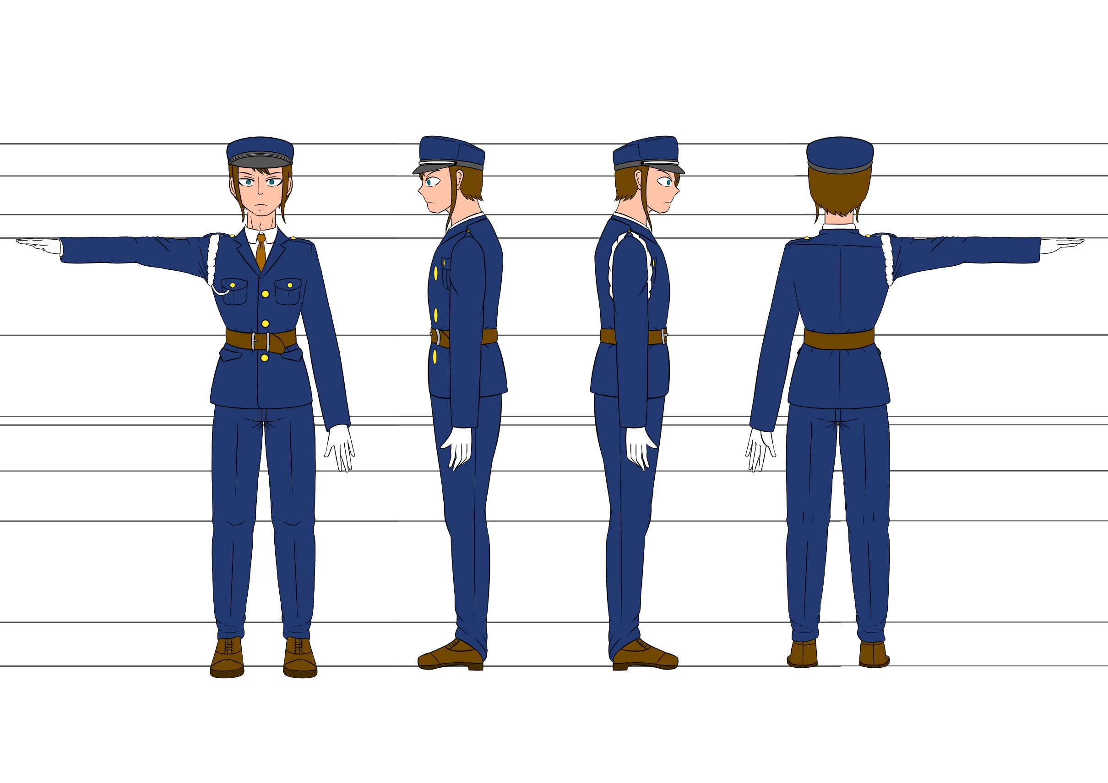
警備員の設定図

